상품제안서
레더커버 링노트(주문제작형) | 상품코드: S28341

 |  |  |  |  |  |  | 02-713-8555 | www.synergygift.co.kr
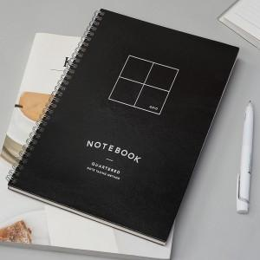

【상세/제작정보】 | 커버 앞.뒷면 박인쇄 (시안에 따라 박비용 추가있음) 내지 기성 줄노트(1천개 이상시 먹1도 인쇄가능)

【인쇄/포장옵션】 | 금박, 은박, 청박 / OPP(비닐)

【공급단가】 | 수량 | 500~ | 1,000~ | 3,000~ | 5,000~ | 10,000~
*VAT별도 | 단가 | 3,250원 | 3,200원 | 3,120원 | 3,000원 | 2,870원

【상품 URL】 | https://www.synergygift.co.kr:443/src/goods_detail.php?gdno=28341

